Sheet1
鬼武者——战斗交互
 | 核心博弈点
 | 玩家与敌人的攻防博弈，整体围绕“动力槽”进行
 | 动力槽：
 | 1 | 与传统魂系精力槽概念不同，动力槽为一种可自动恢复的“护甲条”
 | 2 | 动力槽清空后，就可以进行处决，玩家对敌人、敌人对玩家
 | 3 | 动力槽的削减
 |  | 玩家：防御或被打时减少。通过特定手段防御可避免动力槽减少
 |  | 敌人：被玩家通过特定手段削减，比如弹开。玩家的攻击命中能轻微削减

 | 玩家与敌人行为关系
 | 玩家手段 | 敌人行为类型 | 窗口 | 效果
 | 一闪： | 武器、体术 | 极短 | 难度高、收益高
 | 闪避： | 武器、体术、抓投 | 中 | 主要应对抓投的手段，应对体术后可反击，应对武器无什么收益
 | 化劲： | 武器、体术 | 中 | 效果一般，轻微收益。特定敌人可通过化劲带来的大僵直、从而进行敌人部位攻击和破坏
 | 弹开： | 武器、体术、破防破闪打 | 中 | 主要的削减敌人动力槽手段，应对体术无收益
 | 相杀： | 武器 | 中 | 收益中
 | 重击&神力： | 防御 | 长 | 可触发力动瓦解，削减敌人动力槽

1 | 一闪&连锁一闪

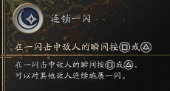

2 | 化劲&弹开
 | 化劲 | 在敌人即将命中前，按下“防御”
 |  | 无效本次攻击，为自己积累气焰槽、气焰槽满之后进入气焰状态

 |  | 气焰状态
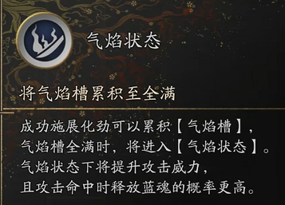

 | 弹开 | 在防御期间，敌人即将命中前，按“交互”键
 |  | 无效本次攻击，一定程度打断敌人后续招式，削弱敌人动力槽，敌人动力槽被打空后可处决

3 | 看破回避&看破连斩
 | 看破回避 | 在敌人即将命中前，按下“闪避”
 |  | 无效本次攻击，为自己积累看破槽、看破槽满之后可触发看破连斩
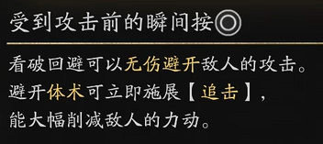

 | 看破连斩 | 看破槽满之后可按下“普攻”键触发
 |  | 打断敌人行动，造成伤害
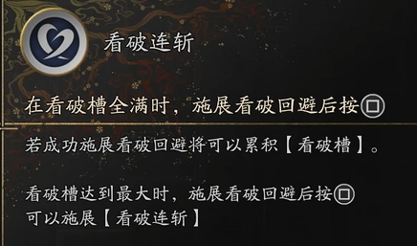

4 | 白刃相交、角力、力动瓦解
 | 白刃相交

 | 角力
 |  | 在化劲或弹开敌人攻击后，有概率触发
 |  | 连续点攻击，即可角力获胜，然后大幅度削减敌人动力槽

 | 力动瓦解

5 | 完全觉醒

